表紙


チーム名 | SilenceFujta

リーダー | 藤田勇一

メンバー | 小原立暉 | 柿崎亜実 | 酒井南勝 | 橋本賢太 | 若木一真

警察の動きの仕様
全体リスト
警察の動き

大まかな動き | 基本は一般車と同じような動きでパトロールしてる。 プレイヤーが一定範囲内に入るとプレイヤーを追ってきて、体当たりで攻撃してくる。 攻撃後警察は大きく吹っ飛んで、しばらくした後また追ってくる。 警察から一定範囲内に出ると警察はプレイヤーを見失い、だんだん薄くなって消滅して、またスポーンし、透明度を完全戻るとまたパトロールを開始する。

.cpp名 | police.cpp
.h名 | police.h

 |  | 動き | 使用cpp
必要な処理 | 自動移動処理 | 道路に沿って指定した動きをして移動する | [police]
 | プレイヤー追尾移動 | プレイヤーに向かって追ってくる移動 | [police][player.h]
 | 警察消滅処理 | 警察から逃げきって警察が消える処理 | [police]
 | 警察復活処理 | 警察消滅処理の後の警察が復活する処理 | [police]

1
1
 |  |  |  | 自動移動処理 | 処理 | 送風機・プレイヤーの位置・ゲームパッドの入力処理
 |  |  |  |  | 動き

一般人の動きの仕様
全体リスト
一般人の動き

大まかな動き | 道路に沿って自動で移動し、目的の曲がり角に達すると曲がり、町を巡回する。 送風機の効果は一般人は受けない。 ボムは無差別に当たって止まってしまう。 普通にプレイヤーと車が衝突した場合一旦速度が止まる。

.cpp名 | Car.cpp
.h名 | Car.h

 |  | 動き | 使用cpp
必要な処理 | 自動移動処理 | 道路に沿って指定した動きをして移動する | [Car]
 | 障害物判定処理 | プレイヤーなどの障害物があるとき止まる。 | [Car]

1
1
 |  |  |  | 自動移動処理 | 処理 | 自動移動処理・障害物判定処理
 |  |  |  |  | 動き | 車ごとにルートを決めて設置し、走らす。

プレイヤーの動きの仕様
全体リスト
プレイヤーの動き

大まかな動き | 基本は車の動き。運転操作はアクセル、ブレーキ、そして三つの能力が行える。 斜め後ろから画面を見るため中心に大きめで映る。

.cpp名 | player.cpp
.h名 | player.h

 |  | 動き | 使用cpp
必要な処理 | 移動処理 | アクセルとブレーキで移動。 | [player]
 | 向き | タイヤの向きを変える。 向きによって車の移動方向が変更可能。 | [player]
 | 能力 | 三つの能力が使用可能 | [boost],[wind],[bomb]
 | ゲームパッド入力処理 | ゲームパッドで入力する。 | [gamepad_xinput]

1
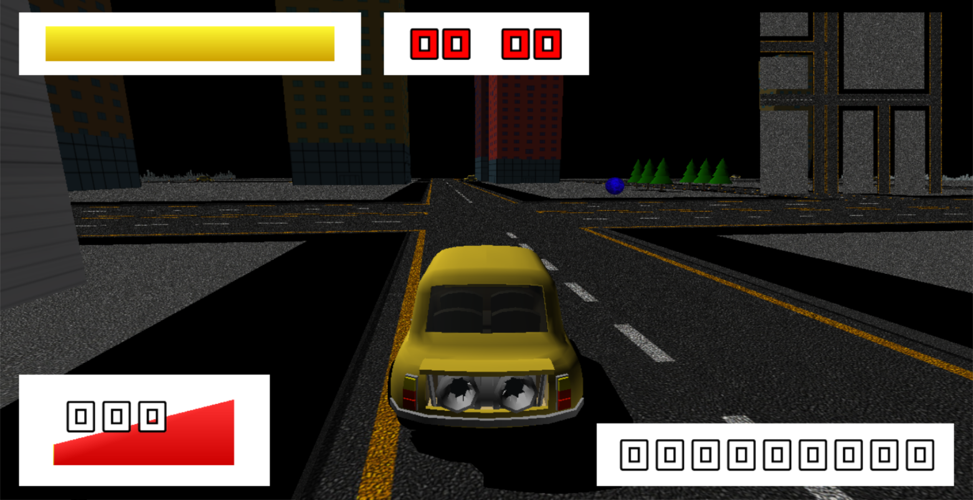
 |  |  |  | プレイヤー | 処理 | 移動処理・向き・ゲームパッド入力処理
 |  |  |  |  | データ名 | car000.x
 |  |  |  | アクセル | 動き | Rトリガーを押し続けることで前に進む。 時速180kmまで速度を上げることができる。

 |  |  |  | ブレーキ |  | Lトリガーを押し続けることで停止。 0kmを下回ると後ろに進む。

 |  |  |  | 向き |  | Lスティックの方向を変えることで、 車のタイヤの向きを変更。 向きの方向に車が進む。
1

 |  |  |  | 能力 |  | 指定のボタンを押すことで能力が発動。 三つの能力が使える（詳細：能力）

プレイヤーの能力の仕様
全体リスト
プレイヤーの能力

大まかな動き | プレイヤーは三種類の能力が使える。 「吹飛散風（フライアウェイ）」、「無音世界（サイレントワールド）」、「破滅疾走（スラムブースト）」。 送風機（吹飛散風）は横から風が出て歩きタバコなどの悪い人のみ吹っ飛ばすことができる。 ボム（無音世界）は選挙カーなどを一定時間閉じ込めることができる。 ブースト（破滅疾走）は一定時間速度が大きく上がり、突進で景観を壊す建物をぶっ壊すことができる。

.cpp名 | [wind.cpp],[boost.cpp],[bomb.cpp]
.h名 | [wind.h],[boost.h],[bomb.h]

 |  | 動き | 使用cpp
必要な処理 | 送風機 | 車の横から風が出てくる | [wind],[particle]
 | ボム | 車の上の砲台からボムが発射できる | [bomb],[particle]
 | ブースト | 車の後ろの加速装置から炎が出てくる | [boost],[particle]
 | 人との当たり判定 | 送風機との当たり判定 | [],[wind]
 | 車との当たり判定 | ボムとの当たり判定 | [],[bomb]
 | 建物との当たり判定 | ブーストとの当たり判定 | [],[boost]
 | ゲームパッド入力処理 | ゲームパッドで入力する。 | [gamepad_xinput]
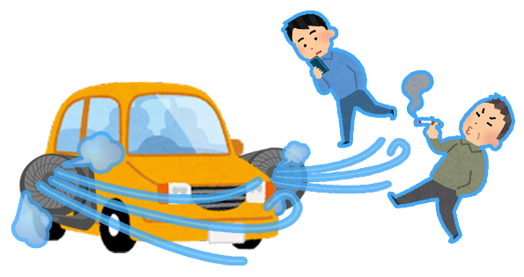
1
1

 |  |  |  | 送風機 | 処理 | 送風機・人との当たり判定・ゲームパッドの入力処理
 |  |  |  |  | 動き | 人をぶっ飛ばす送風機。 悪い人がいるときにタイミングよく押して飛ばす。 一般人は飛ばないので安心。 風はエフェクトで表現する。 Lボタンで左から風が出て、Rボタンで右から送風。

2

2
 |  |  |  | ボム | 処理 | ボム・車との当たり判定・ゲームパッドの入力処理
 |  |  |  |  | 動き | 音を閉じ込めるボム。 うるさい音のものを正面に置いて発射。 一般車などに当たってスコアが減ることがあるので注意。 ボムは砲弾を発射して当たったら、 一定時間音を閉じ込めるフィールドができる。 一定時間が過ぎたらうるさい音をまた鳴らし出す。


3

3
 |  |  |  | ブースト | 処理 | ブースト・建物との当たり判定・ゲームパッドの入力処理
 |  |  |  |  | 動き | 建物をぶっ壊すブースト。 使用したら車の後ろから炎が出て、 自分の速度が180kmを超えて速くなり、 建物に当たったら、建物はぶっ壊れる。 使用後一定時間使用できない。 間違った建物を壊したらスコアが下がる。

全体構想
全体リスト
画面構成リスト
項目 | 内容
ゲームの概要 | ゲームの概要説明
ゲームの流れ | ゲームの流れのフローチャート
各種画面リスト | 各種画面の構想

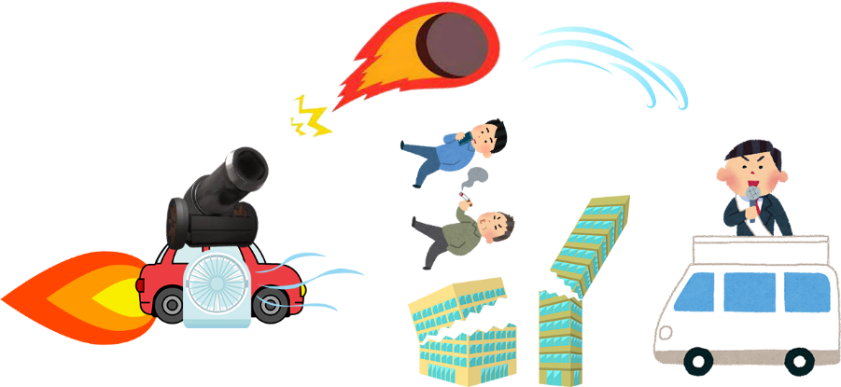

ゲームの概要
リスト

 | コンセプト | やってはいけないことをする背徳感
 | 世界観 | 基本は普通の町（jobi付近のイメージ）だが、 派手な建物（目的物）など雰囲気を壊すものなどが多めにある。 門が閉まるなど何かおかしい町のような雰囲気。
 | 主人公 | 色々な力（正義の鉄槌）を持っている車（を操縦してる人）。 改造車やスピード違反など一見めちゃくちゃな行動をしているように見えるが、 実はそれは町を良くするための行動。ダークヒーロー（正義の使者）
 | クリア条件 | 時間制限内で門から町を脱出する。 警察に攻撃されて鋼の心（耐久度）がなくなっていない。
 | 目的 | 悪いやつをできるだけ倒し治安を良くすること。 目印として悪い奴を倒していくとDarkLicenseが上がっていくが、 それに伴い警察が増えてくる。

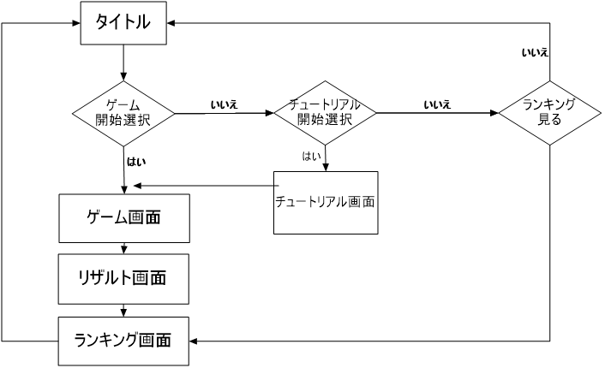
ゲームの流れ
リスト

リスト
画面構成リスト
項目 | 内容
タイトル | タイトルの画面構想
ゲーム | ゲーム画面の構造
チュートリアル | チュートリアル画面の構造
リザルト | リザルト画面の構造
ランキング | チュートリアル画面の構造

タイトル背景（3D）
タイトルロゴ
ゲーム開始
チュートリアル
ランキング
タイトル画面
画面リスト
 |  |  | 各種項目 | 動き
 |  |  | タイトル背景 | 全体マップを回転させる？
 |  |  | タイトルロゴ | 画像
 |  |  | カーソル | 十字キーで選択項目ごとの横に動かす
 |  |  | 選択項目 | テキスト画像・選択中を点滅させる

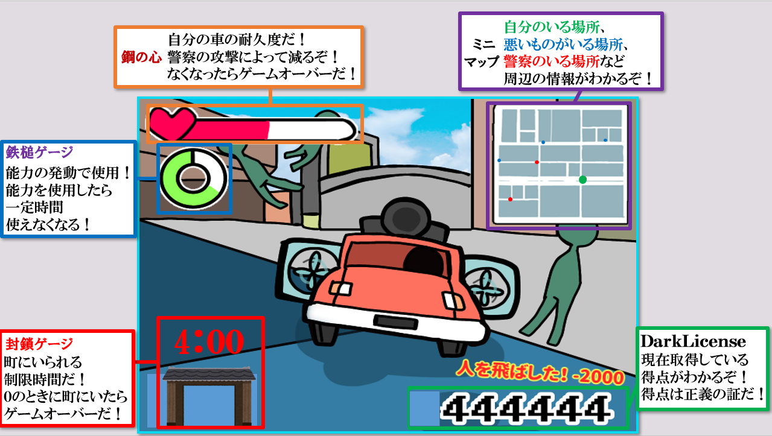
ゲーム画面
画面リスト
 |  |  | 各種項目 | 動き
 |  |  | 視点 | 後ろ斜めから見下ろす
 |  |  | 鋼の心（耐久度） | ダメージを受けたら右から白くなっていく？
 |  |  | 鉄槌ゲージ（能力ゲージ） | 徐々に明るくなっていく丸？
 |  |  | DarkLicense（得点） | 数値
 |  |  | 得点ログ | プレイヤーの行動で表示されるテキスト画像
 |  |  | ミニマップ | 地形と自分・警察・目的地がわかる地図
 |  |  | 封鎖ゲージ | 徐々に閉まっていくアニメーション画像

チュートリアル画面
画面リスト
 |  |  | 各種項目 | 動き

リザルト背景（3D）
テキスト
ボタン押せ押せテキスト
リザルト画面
画面リスト
 |  |  | 各種項目 | 動き
 |  |  | リザルト背景 | 結果によってマップを変える？
 |  |  | テキスト | 結果によってテキスト画像を変えて貼る？
 |  |  | ボタン押せ押せテキスト | テキスト画像を点滅？

町の背景（3D）？
ランキング
現在のプレイのスコア
ランキング画面
画面リスト
 |  |  | 各種項目 | 動き
 |  |  | 町の背景 | 町の背景をそのまま
 |  |  | ランキング | 過去のプレイの5位まで表示
 |  |  | スコア | スコア数値を表示

タイトル仕様
全体リスト
タイトル画面

大まかな動き | 後ろで3Dのマップを回しながら映す。 カーソルを十字キーで上下で動かすことで文字列の横に移動し、ボタンを押すとカーソルの位置のモードが始まる。

.cpp名 | title.cpp
.h名 | title.h

 |  | 動き | 使用cpp
必要な処理 | 3Dマップ | 3Dマップを表示させる。 | [game_stage] ([light],[field],[wall],[shadow], [player],[enemy],[object])

 | カメラ | 3Dマップを見るカメラを作る。 | [camera]
 | 2Dポリゴン | ロゴと画像と文字テキストを表示させる。 | [title]
 | 選択処理 | 複数のモードを選べる。 | [title]
 | 画面遷移 | 選んだモードを実行する。 | [main],[fade], [title],[tutorial],[ranking]

 | ゲームパッド入力処理 | ゲームパッドで入力する。 | [gamepad_xinput]

1
タイトル背景（3D）
タイトルロゴ
ゲーム開始
チュートリアル
ランキング
2
3
4
5
6
1
 |  |  |  | 3D背景 | 処理 | 3Dマップ・カメラ
 |  |  |  |  | データ名 | ゲームステージのモデル諸々
 |  |  |  |  | 動き | 3Dマップを生成。 カメラを設置して周りを見渡すように回す。

2
 |  |  |  | タイトルロゴ | 処理 | 2Dポリゴン
 |  |  |  |  | データ名 | TitleLogo000.png
 |  |  |  |  | 動き | 2Dのポリゴンを用意してロゴテクスチャを貼る。
3
 |  |  |  | ゲーム開始 テキスト | 処理 | 2Dポリゴン・選択処理
 |  |  |  |  | データ名 | TitleTextGameStart000.png
 |  |  |  |  | 動き | 2Dのポリゴンを用意して文字テクスチャを貼る。 選択されているときに点滅させる。

4
 |  |  |  | チュートリアル テキスト | 処理 | 2Dポリゴン・選択処理
 |  |  |  |  | データ名 | TitleTextTutorial000.png
 |  |  |  |  | 動き | 2Dのポリゴンを用意して文字テクスチャを貼る。 選択されているときに点滅させる。

5
 |  |  |  | ランキング テキスト | 処理 | 2Dポリゴン・選択処理
 |  |  |  |  | データ名 | TitleTextRanking000.png
 |  |  |  |  | 動き | 2Dのポリゴンを用意して文字テクスチャを貼る。 選択されているときに点滅させる。

6

 |  |  |  | カーソル | 処理 | 2Dポリゴン・選択処理・画面遷移・ゲームパッド入力処理
タイトルロゴ |  |  |  |  | データ名 | TitleCursor000.png
 |  |  |  |  | 動き | 2Dのポリゴンを用意して画像テクスチャを貼る。 十字ボタンを押すと各テキストの横に移動（選択処理）。 Aボタンを押すと選択している処理を実行。

リザルト仕様
全体リスト
リザルト画面

大まかな動き | 背景の3Dマップを結果分岐により二種類どちからを表示させ、カメラで見渡す。 結果によってのテキストとボタン押せ押せテキストを設置する。 ボタンを押すとランキング画面に遷移する。

.cpp名 | result.cpp
.h名 | result.h

 |  | 動き | 使用cpp
必要な処理 | 3Dマップ | 3Dマップを表示させる。 | [game_stage] ([light],[field],[wall],[shadow], [player],[enemy],[object])

 | カメラ | 3Dマップを見るカメラを作る。 | [camera]
 | 2Dポリゴン | 文字テクスチャを表示させる。 | [result]
 | 結果分岐処理 | ゲーム結果（スコア）によって分岐。 | [result]
 | 画面遷移 | ボタンを押してランキングに遷移。 | [main],[fade],[ranking]
 | ゲームパッド入力処理 | ゲームパッドで入力する。 | [gamepad_xinput]

リザルト背景（3D）
結果テキスト
1
2
ボタン押せ押せテキスト
3
1
 |  |  |  | 3D背景 | 処理 | 3Dマップ・カメラ・結果分岐処理
 |  |  |  |  | データ名 | ゲームステージのモデル諸々
 |  |  |  |  | 動き | 結果によって（二種類）どちらかの3Dマップを生成。 カメラを設置して周りを見渡すように回す。

2
 |  |  |  | 結果テキスト | 処理 | 2Dポリゴン・結果分岐処理
 |  |  |  |  | データ名 | ResultTextWin000.png ResultTextLose000.png

 |  |  |  |  | 動き | 2Dのポリゴンを用意して文字テクスチャを貼る。 テクスチャを結果によって変更。

3
 |  |  |  | ボタン押せ押せ テキスト | 処理 | 2Dポリゴン・選択処理・画面遷移・ゲームパッド入力処理
 |  |  |  |  | データ名 | ResultText000.png
 |  |  |  |  | 動き | 2Dのポリゴンを用意して文字テクスチャを貼る。 常に点滅させる。 ボタンを押すとランキング画面に遷移。

ランキング仕様
全体リスト
ランキング画面

大まかな動き | 後ろで3Dのマップを回しながら映す。 ランキングの数値と獲得スコアの数値を表示し、ボタンを押してタイトルに戻る

.cpp名 | result.cpp
.h名 | result.h

 |  | 動き | 使用cpp
必要な処理 | 3Dマップ | 3Dマップを表示させる。 | [game_stage] ([light],[field],[wall],[shadow], [player],[enemy],[object])

 | カメラ | 3Dマップを見るカメラを作る。 | [camera]
 | 2Dポリゴン | 文字と数字テクスチャを表示させる。 | [ranking],[value]
 | スコア取得 | ゲーム中で獲得したスコアを表示。 | [ranking],[score]
 | 外部ファイル | 外部ファイルから過去のランキングデータを 取得。 | [ranking]

 | ソート処理 | 過去のランキングと現在のスコアをソート。 | [ranking]
 | 画面遷移 | ボタンを押してランキングに遷移。 | [main],[fade],[ranking]
 | ゲームパッド入力処理 | ゲームパッドで入力する。 | [gamepad_xinput]

町の背景（3D）？
ランキング
現在のプレイのスコア
1
1
2
 |  |  |  | 3D背景 | 処理 | 3Dマップ・カメラ・結果分岐処理
 |  |  |  |  | データ名 | ゲームステージのモデル諸々
 |  |  |  |  | 動き | 3Dマップを生成。 カメラを設置して周りを見渡すように回す。

2
 |  |  |  | ランキング | 処理 | 2Dポリゴン・外部ファイル・スコア取得・ソート処理
 |  |  |  |  | データ名 | RankingNumber000.png
 |  |  |  |  | 動き | 現在のスコアを取得して保存。 外部ファイルから過去のランキングを5つ取得。 現在のスコアと過去のランキングのスコアを取得してソート。 2Dポリゴンを（8行（数値）×5列（最大数）分）用意して、 数値のテクスチャを貼る。 現在のスコアがランキングINの場合、その場所を常に点滅。

3
3
 |  |  |  | 現在の プレイスコア | 処理 | 2Dポリゴン・画面遷移・ゲームパッド入力処理
 |  |  |  |  | データ名 | ResultText001.png
 |  |  |  |  | 動き | 2Dのポリゴンを用意して数値のテクスチャを貼る。

